关系图
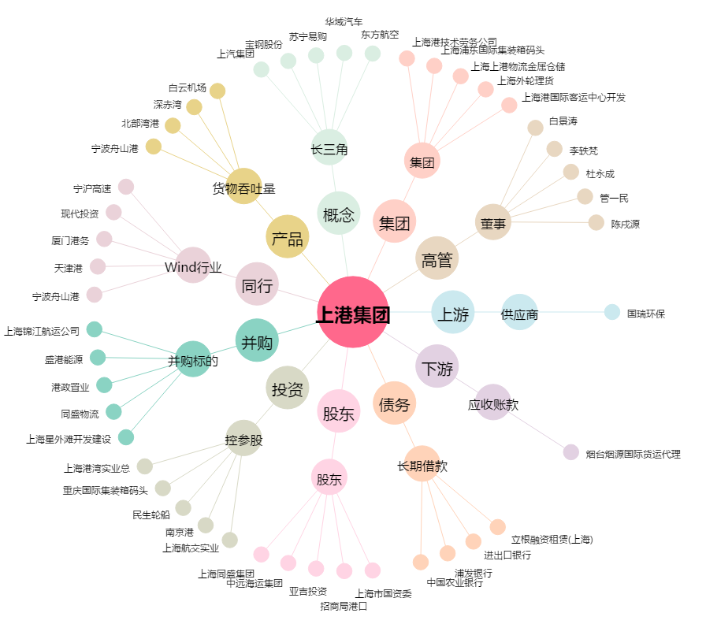
上港集团[600018.SH] - 关系概览图

